消息
即时消息
序号 | 描述 | url | 参数 | 返回值
1 | 发送即时消息 | /command/message/broadcast/instant/message | { id:'指挥id', message:'消息内容文字' } | { "message": "操作成功/错误信息", "status": 200/非200则失败 }

2 | 查询指挥的历史消息 | /command/message/query/history/instant/message | { commandId: 指挥id, currentPage: 1, pageSize: 20 } | { "data":{ "total":1, "rows":[ { "updateTime":"2020-06-11 10:09:43", "message":"test1", "fromUserId":107, "fromUsername":"username" }] }, "message":"操作成功", "status":200 }

消息管理
序号 | 描述 | url | 参数 | 返回值
1 | 分页查询指挥中的通知列表 | /command/message/query/message | { id:'指挥id', pageSize:'每页数据量', currentPage:'当前页码' } | { "data": { rows:[{ id:'' date:'时间', content:'通知内容', members:'接受用户', status:'正在通知|通知结束, 这个地方返回文字' }], total:'总数据量' } "message": "操作成功/错误信息", "status": 200/非200则失败 }

2 | 删除通知 | /command/message/remove | { messageIds:$.toJSON(['消息id', '消息id']) } | { "message": "操作成功/错误信息", "status": 200/非200则失败 }

消息模板管理

1 | 分页查询指挥中的通知样式模板列表 | /command/message/query/style/templates | { currentPage:'当前页码', pageSize:'每页数据量' } | { "data": { total:'总数据量', rows:[{ id:'', name:'', fontFamily:'宋体，黑体，楷体，仿宋，微软雅黑',//字体 fontSize:'5',//字号 1~9 textDecoration:'常规，加粗，斜体，下划线', color:'黑色，红色，黄色，绿色，白色，紫色，橙色，蓝色', rollingSpeed:'最快，较快，正常，较慢，最慢', rollingMode:'从右到左，从左到右', rollingLocation:'左对齐，居中，右对齐', rollingTime:'10',//滚动时间 rollingTimeUnlimited:false//无限制 为true时忽略rollingTime }] } "message": "操作成功/错误信息", "status": 200/非200则失败 }

2 | 添加一个模板 | /command/message/style/templates/add | { name:'', fontFamily:'宋体，黑体，楷体，仿宋，微软雅黑',//字体 fontSize:'5',//字号 1~9 textDecoration:'常规，加粗，斜体，下划线', color:'黑色，红色，黄色，绿色，白色，紫色，橙色，蓝色', rollingSpeed:'最快，较快，正常，较慢，最慢', rollingMode:'从右到左，从左到右', rollingLocation:'左对齐，居中，右对齐', rollingTime:'10',//滚动时间 rollingTimeUnlimited:false//无限制 为true时忽略rollingTime } | { "data": { id:'', name:'', fontFamily:'宋体，黑体，楷体，仿宋，微软雅黑',//字体 fontSize:'5',//字号 1~9 textDecoration:'常规，加粗，斜体，下划线', color:'黑色，红色，黄色，绿色，白色，紫色，橙色，蓝色', rollingSpeed:'最快，较快，正常，较慢，最慢', rollingMode:'从右到左，从左到右', rollingLocation:'左对齐，居中，右对齐', rollingTime:'10',//滚动时间 rollingTimeUnlimited:false//无限制 为true时忽略rollingTime } "message": "操作成功/错误信息", "status": 200/非200则失败 }

3 | 修改一个模板 | /command/message/style/templates/edit | { id:'', name:'', fontFamily:'宋体，黑体，楷体，仿宋，微软雅黑',//字体 fontSize:'5',//字号 1~9 textDecoration:'常规，加粗，斜体，下划线', color:'黑色，红色，黄色，绿色，白色，紫色，橙色，蓝色', rollingSpeed:'最快，较快，正常，较慢，最慢', rollingMode:'从右到左，从左到右', rollingLocation:'左对齐，居中，右对齐', rollingTime:'10',//滚动时间 rollingTimeUnlimited:false//无限制 为true时忽略rollingTime } | { "message": "操作成功/错误信息", "status": 200/非200则失败 }

4 | 删除一个模板 | /command/message/style/templates/remove | { templateId:'模板id' } | { "message": "操作成功/错误信息", "status": 200/非200则失败 }

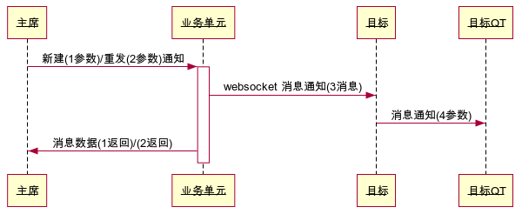
新建/重发通知 |  |  |  | 代码
 |  |  |  | 主席->+业务单元: 新建(1参数)/重发(2参数)通知 业务单元->目标: websocket 收到消息(3消息) 目标->目标QT: 收到消息(4参数) 业务单元->主席: 消息数据(1返回)/(2返回)

序号 | 描述 | url | 参数 | 返回值
1 | 新建通知 | /command/message/send | { content:'通知内容', forcedRolling:false//通知内容未占满屏幕时允许滚动, style:$.toJSON({ fontFamily:'宋体，黑体，楷体，仿宋，微软雅黑',//字体 fontSize:'5',//字号 1~9 textDecoration:'常规，加粗，斜体，下划线', color:'黑色，红色，黄色，绿色，白色，紫色，橙色，蓝色', rollingSpeed:'最快，较快，正常，较慢，最慢', rollingMode:'从右到左，从左到右', rollingLocation:'左对齐，居中，右对齐', rollingTime:'10',//滚动时间 rollingTimeUnlimited:false//无限制 为true时忽略rollingTime }), members:$.toJSON(['用户id', '用户id']) } | { "data": { id:'' date:'时间', content:'通知内容', members:'接受用户', status:'正在通知' } "message": "操作成功/错误信息", "status": 200/非200则失败 }

2 | 再次通知 | /command/message/again | { messageId:'通知id' } | { "message": "操作成功/错误信息", "status": 200/非200则失败 }

3 | websocket 消息通知 |  | { businessType:'commandMessageReceive', businessId:'指挥id-messageId', date:'时间', businessInfo:'xxx指挥给你转发了消息', content:'通知内容', forcedRolling:false//通知内容未占满屏幕时允许滚动, style:$.toJSON({ fontFamily:'宋体，黑体，楷体，仿宋，微软雅黑',//字体 fontSize:'5',//字号 1~9 textDecoration:'常规，加粗，斜体，下划线', color:'黑色，红色，黄色，绿色，白色，紫色，橙色，蓝色', rollingSpeed:'最快，较快，正常，较慢，最慢', rollingMode:'从右到左，从左到右', rollingLocation:'左对齐，居中，右对齐', rollingTime:'10',//滚动时间 rollingTimeUnlimited:false//无限制 为true时忽略rollingTime }) }

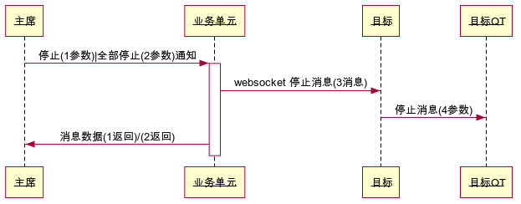
停止/全部停止通知 |  |  |  | 代码
 |  |  |  | 主席->+业务单元: 停止(1参数)|全部停止(2参数)通知 业务单元->目标: websocket 停止消息(3消息) 目标->目标QT: 停止消息(4参数) 业务单元->主席: 消息数据(1返回)/(2返回)

序号 | 描述 | url | 参数 | 返回值
1 | 停止通知 | /command/message/stop | { messageId:'通知id' } | { "message": "操作成功/错误信息", "status": 200/非200则失败 }

2 | 停止全部通知 | /command/message/stop/all | { id:'指挥id' } | { "message": "操作成功/错误信息", "status": 200/非200则失败 }

3 | websocket 停止消息 |  | { businessType:'commandMessageStop', businessId:'指挥id-messageId', businessInfo:'xxx指挥停止了转发消息' }

